Feuille 1
-1- Liste de mots qui touchent de pres ou de loin a notre objectif mots, verbes, personnes, emotions... (minimum 10 anglais/francais) | -2- En choisir 5 parmis la liste precedente et les faire passer dans une recherche de synonymes (minimum 2 par mots) | -3- Faire un Top 5 des deux premieres colonnes | Ressources
Chronos / Kronos | Saturn | NothingFlat | https://www.thesaurus.com/
Speed | Breeze | BlueFalcon | https://www.synonymes.com/
Hawk / Falcon / Falconn | Hawk => Falconn => Blue falcon | ThreeWinks | https://www.spotify.com
Planner | Kipanga (planificateur) | BlueFlash
Shorten / Hasten / Increase / Haraka | Hasten / Increase / Haraka | BlueFox | Faire des recherches de jargon du metier, argon, lingo...
Photon / Photonn / Photons | Photon => Photonn
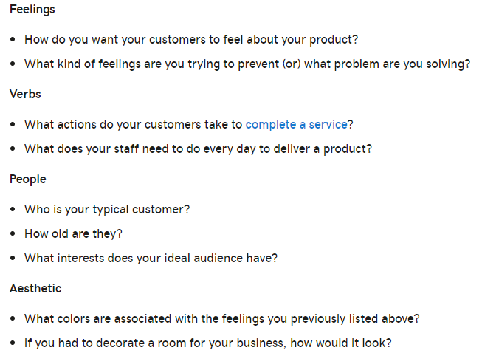
LessCode / LessKod | Less code
Seconds | As in moment / Nothing flat / Three winks
Guépard | Cheetah / Duma / Ingulule
Gain de temps | Time savings
Lévrier | Greyhound
Eclair | Flash => BlueFlash
Mustang | Mustang
Renard | Fox => BlueFox

 |  | Produit
 |  | LessCode

